Gráfico 1
 |  | Gráfico 1. Resultados Presupuestarios (Agosto 2022)
 |  | Valores en Millones de RD$

 | Detalle | Ingresos | Gastos | Resultado Primario | Resultado Financiero
 | Corrientes | 78,404.8 | 61,037.5
 | Donaciones | 5.0 | N/A | 9,177.9 | -3,523.7
 | De Capital | 27.9 | 8,222.2 | 68,716.27 | 423.57
 | Intereses | N/A | 12,701.7 | 68,292.70 | 9,132.77
 |  |  |  | 8,709.19
 | Notas: *Cifras preliminares
 | 1.Se incluyen los Recursos de Captación Directa.
 | 2. Fecha de imputación al 31/08/2022 // Fecha de registro al 07/09/2022
 | Fuente: Sistema de Información de la Gestión Financiera (SIGEF).

1.Fecha de imputación al 31/07/2022 // Fecha de registro al 07/08/2022

Mapa
 | Mapa 1. Distribución de la Inversión Pública por Provincia
 | (Agosto 2022)
 | Valores en Millones de RD$
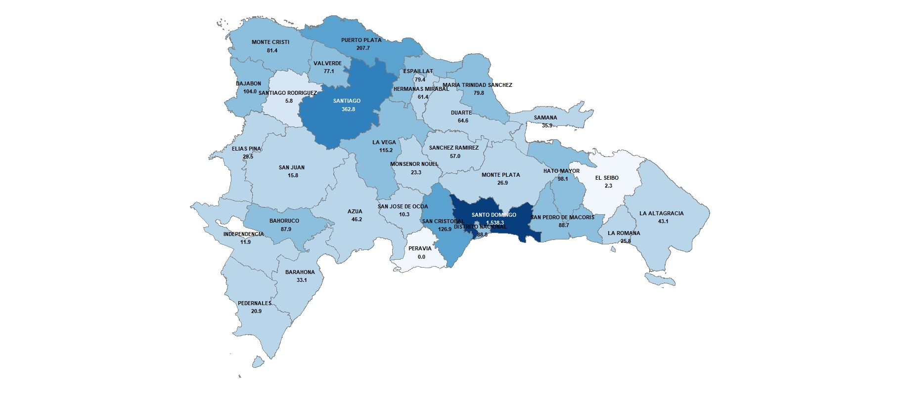

 | Notas: *Cifras preliminares.
 | 1. Fecha de imputación al 31/08/2022 // Fecha de registro al 07/09/2022
 | Fuente: Sistema de Información de la Gestión Financiera (SIGEF).

1.Fecha de imputación al 31/07/2022 // Fecha de registro al 07/08/2022

Gráfico 2
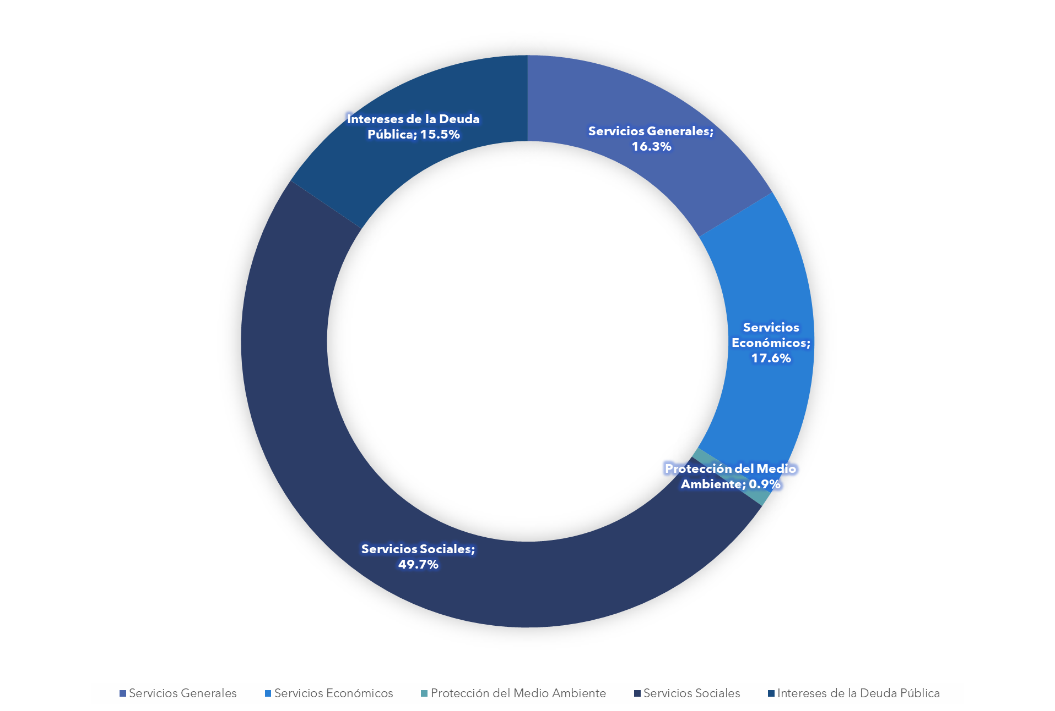

 |  | Gráfico 2. Distribución del Gasto por Clasificación Funcional (Agosto 2022)

Servicios Generales | 16.3%
Servicios Económicos | 17.6%
Protección del Medio Ambiente | 0.9%
Servicios Sociales | 49.7%
Intereses de la Deuda Pública | 15.5%
Blank | 100.0%

Notas: Cifras preliminares.
1. Fecha de imputación al 31/08/2022 // Fecha de registro al 07/09/2022
Fuente: Sistema de Información de la Gestión Financiera (SIGEF).

1.Fecha de imputación al 31/07/2022 // Fecha de registro al 07/08/2022

